Worksheet
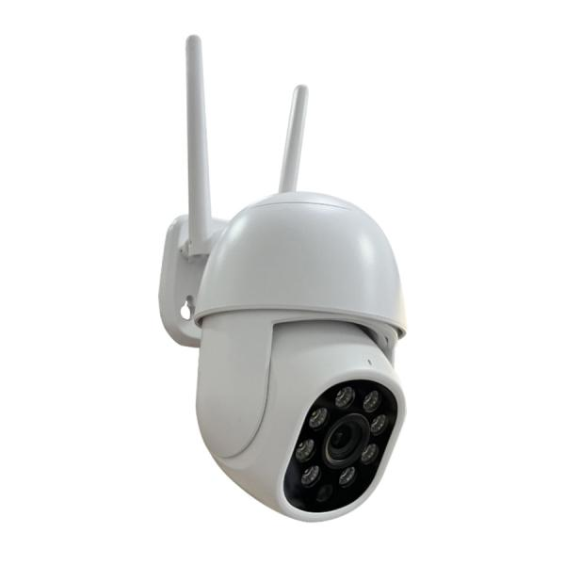
Technaxx Mini PT Outdoor Kamera TX-390

Artikelnummer | 5440 |  | VE | Keine Angabe
EAN | 4260101732378 |  | Stück pro Palette | Keine Angabe
Zollnummer | 85258100 |  | Lagen Pro Palette | Keine Angabe

Abmessungen - Artikel
Länge(cm) | Breite(cm) | Höhe(cm) | Gewicht(g)
16 | 14 | 10 | 295

Abmessungen - Artikelverpackung
Länge(cm) | Breite(cm) | Höhe(cm) | Leergewicht(g) | Gewicht(g) Artikel+Verpackung
19.5 | 19 | 12 | 153 | 649

Abmessungen - VE Karton (Masterkarton)
Länge(cm) | Breite(cm) | Höhe(cm) | Gewicht(g)
0 | 0 | 0 | 0

Verpackung - Bestandteile
Rest Zubehör (g) | Papier/Pappe (g) | Styropor (g) | Kunstst. Hohlkörper(g) | Kunstst. Folien(g) | Materialverbunde (g)
0 | 95 | 0 | 0 | 13 | 0

Weiterführende Informationen
Technaxx Reseller Portal

